Sheet1
プルダウンで団体名を選択→ | JPLSG | このEXCELで、Rプログラムの中に設定する値を編集します。
プルダウンで試験名を選択→ | HL-14 | B2セルのプルダウンで団体名を選択してください。選択肢に該当するものがなければ手入力するか、空白にしてください。
B３セルにアドレスをペースト→ | \\aronas\Datacenter\学会事務\230_月１登録状況DM確認用\Ptosh\2017年\20171201\EDL-GDP
 | kOrganization <- "JPLSG"
 | kTrialTitle <- "HL-14"
 | prtpath <- "//aronas/Datacenter/学会事務/230_月１登録状況DM確認用/Ptosh/2017年/20171201/EDL-GDP"

 |  | B2セルのプルダウンで試験名を選択してください。
 |  | 団体名を選択していない場合や手入力した場合はプルダウンが選択できないため、手入力してください。

 |  | B3セルに、”rawdata”を置いたフォルダのアドレスを入れてください。
 |  | （エクスプローラーのアドレスバーをそのままコピーすると簡単です）
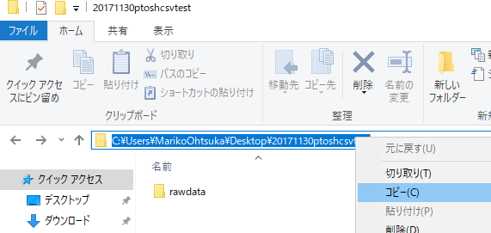

 |  | 全ての情報を入力し終わったら、B4~B6セルを選択してコピーしてください。

